Sheet1
需求 | 内容 | 数量 | 规格 | 样例
签到系统UI | 布局概述 UI布局为竖版，内容为7日签到奖励的相关内容。 1 标题图片，内容为“连续签到，豪礼不断” 2 奖励内容样式底框，有4种样式。普通奖励的未激活与激活状态；特殊奖励的未激活与激活状态。 2.a 奖励天数图片 2.b 奖励内容图标 2.c 奖励内容的文本信息 2.d 奖励内容的领取状态图片；（已领取的戳） 3 关闭按钮，点击后关闭签到界面。 4 功能提示文本信息，内容为“已连续签到X天，连续7日登录游戏进行签到即可获得强力英雄喔！” 5 领取按钮，两个状态：已领取（不可点击）和领取（可点击）。 要点： A.签到奖励分为3档，1，2，4，6奖励最低；3，5奖励较好；7奖励最好，为英雄，需要放置骨骼动画展现。 B.领取按钮，待机时需有些动画效果，给人想点的欲望。 | 1 | 原有规格 | 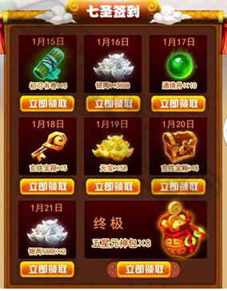 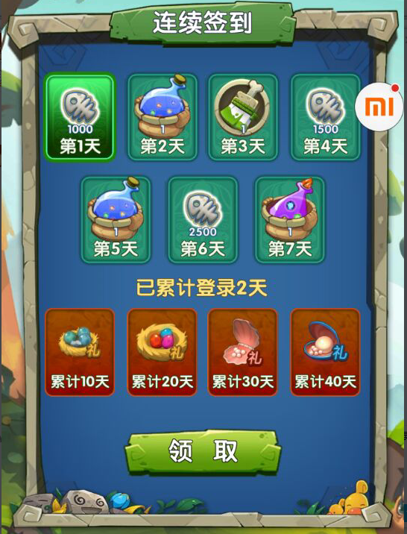 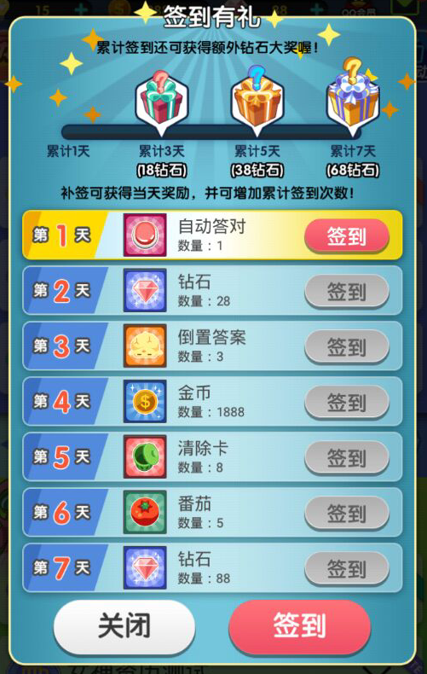
签到奖励ICON | 类型有：大袋饼干，大袋糖果，体力，体力上限，中量钻石，大量钻石等6种 | 6 | 原有规格 | 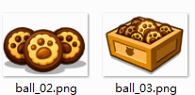 | 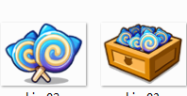 | 
关卡失败付费改版 | 将原有界面信息进行精简，减少用户付费的干扰。 保留倒计时功能。 卡通形象可以使用老爷爷或其他更优选择。 文字内容“步数用完了…加5步接着玩好不？” | 1 | 原有规格 | 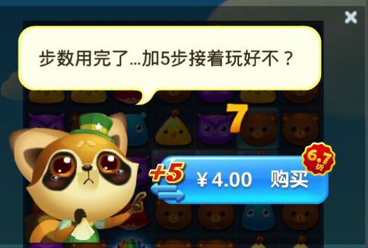
关卡失败界面调整 | 界面调整，使其能够容纳一段文本信息，用以提示玩家游戏技巧 | 1 | 原有规格 | 